Teorie
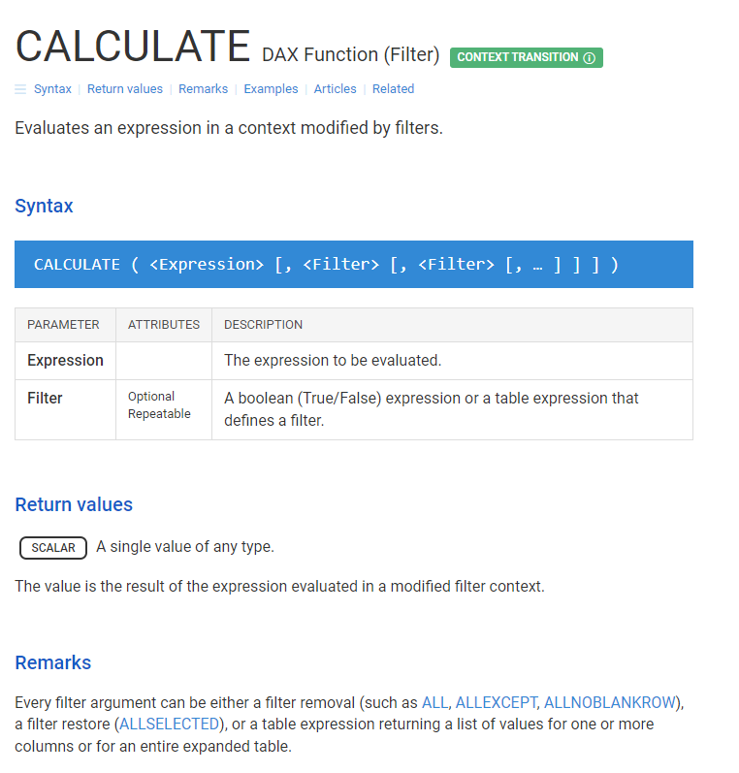
DAX Výpočty- CALCULATE
https://office.lasakovi.com

 | Složka | 10 - Power Pivot - DAX
 | Soubor | 10h - Pivot - DAX - Míry - CALCULATE FILTER.xlsx
 | List | Teorie

 | https://dax.guide/filter/

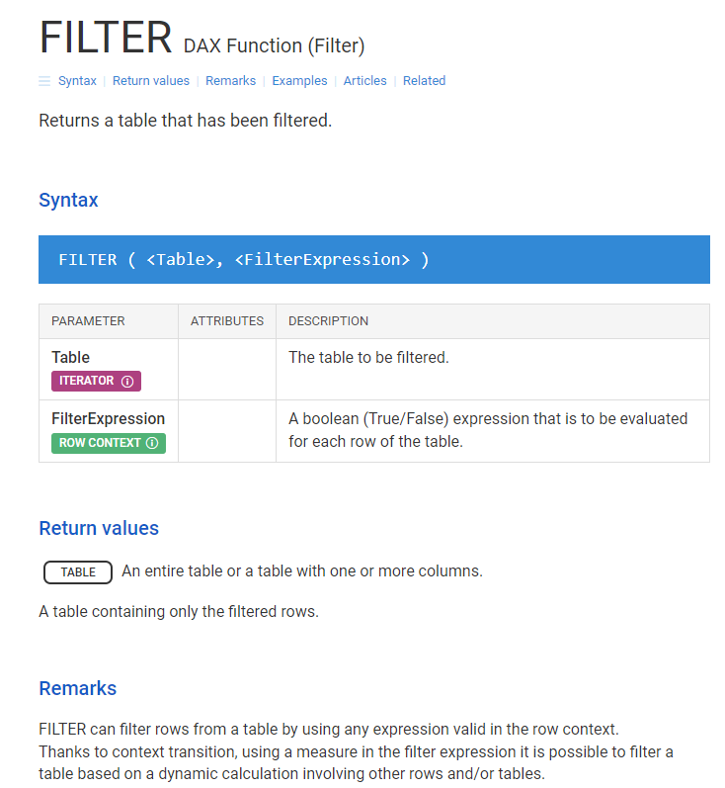

 | https://dax.guide/calculate/

